界面说明
界面说明

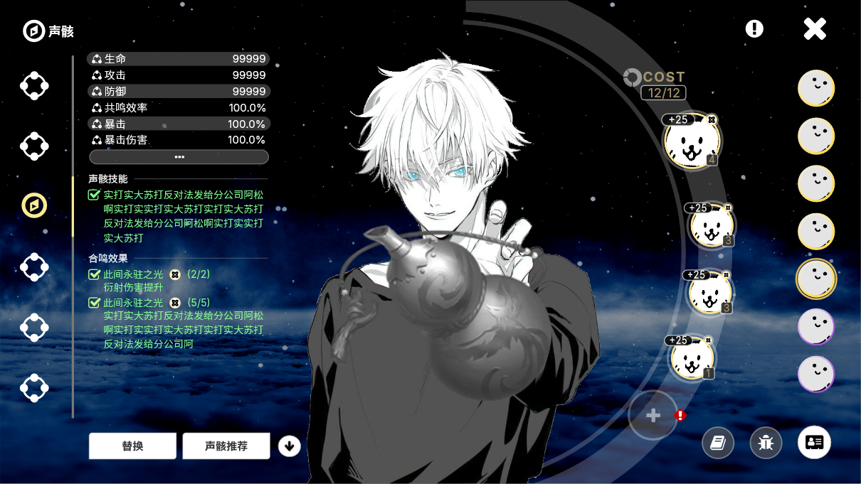
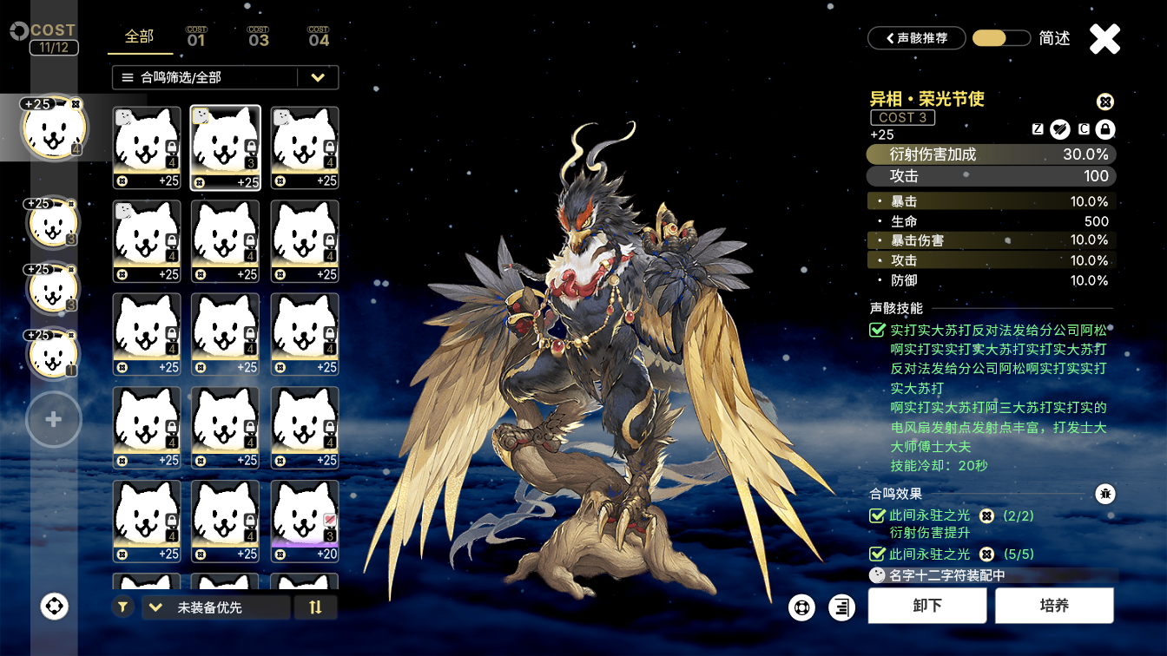

一、页签切换区域说明

1 | 左侧为页签切换区域，用于切换其他系统界面。

2 | 进入共鸣者系统中后，默认选中第一个页签-属性详情

3 | 需要玩家手动点击第三个页签，进入声骸界面。

二、声骸属性显示区域说明
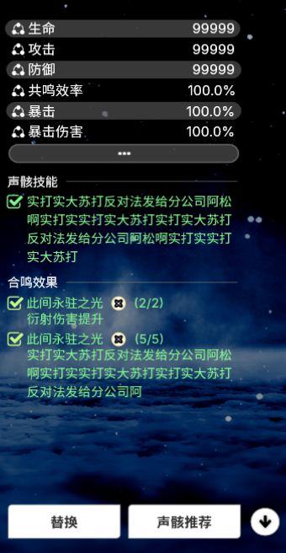

1 | 该区域显示玩家已装备的声骸属性加成
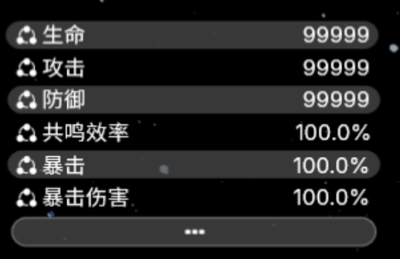

 |  | ①界面中只显示前6条属性，更多属性需要点击下方显示更多属性的功能按钮查看。

 |  | ②更多属性界面

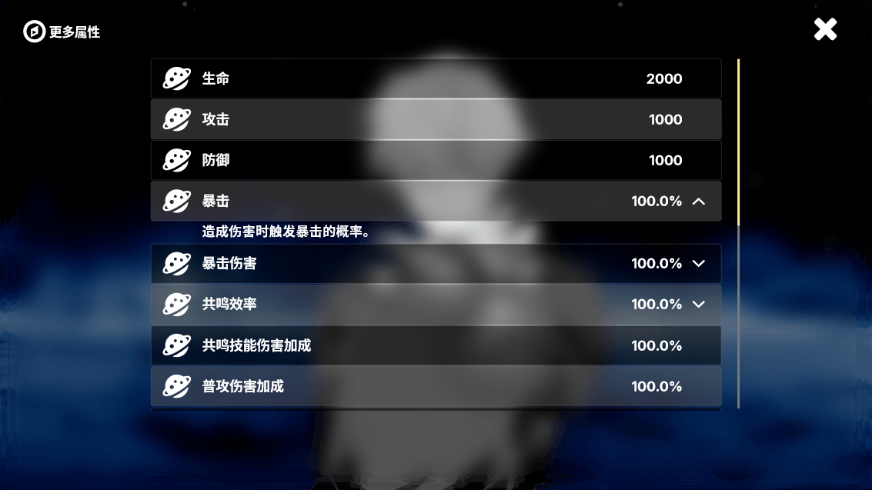

 |  |  | a、该界面显示装备声骸的所有属性

 |  |  |  | ●显示区域大小固定，属性条数最多显示8.5条

 |  |  |  | ●条目尺寸固定，不要做成被下挤后变形的状态。

 |  |  |  | ●剩余属性条目可以通过右侧滚动条下拉、鼠标滚轮下滚、鼠标按住向上滑动查看

 |  |  | b、有些条目最右侧有朝下的单角符，点击可以显示该条属性条目的具体介绍。

 |  |  |  | ●点击朝下的单角符后单角符垂直翻转至朝上

 |  |  |  | ●该条条目下方显示条目介绍，并将下方所有条目下挤。 |  |  |  |  | 例：本来能显示8.5条的内容，变为只能显示8条

 |  |  |  | ●可以打开多个条目的条目介绍，同时显示。

 |  |  |  | ●每行文本上限为34个汉字，超出内容换行显示

2 | 该区域显示，玩家已装备声骸中，装备在第一位声骸的声骸技能和已成功触发的套装效果(合鸣效果)
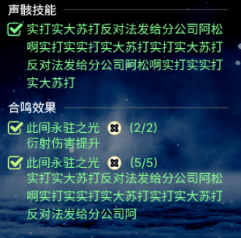
 |  |  |  |  |  |  |  | 声骸技能读<声骸配置表-声骸技能表-声骸技能效果字段>

 |  |  |  |  |  |  |  | 合鸣效果读<声骸配置表-合鸣效果表-合鸣效果描述字段>

 |  | ①该区域每行文本上限16个汉字

 |  | ②声骸技能和合鸣效果文本总高度需要自适应

3 | 点击替换按钮，进入声骸替换界面 |  |  |  |  | 具体内容见下方声骸替换界面说明

4 | 点击声骸推荐按钮， |  |  |  | 弹出声骸推荐界面

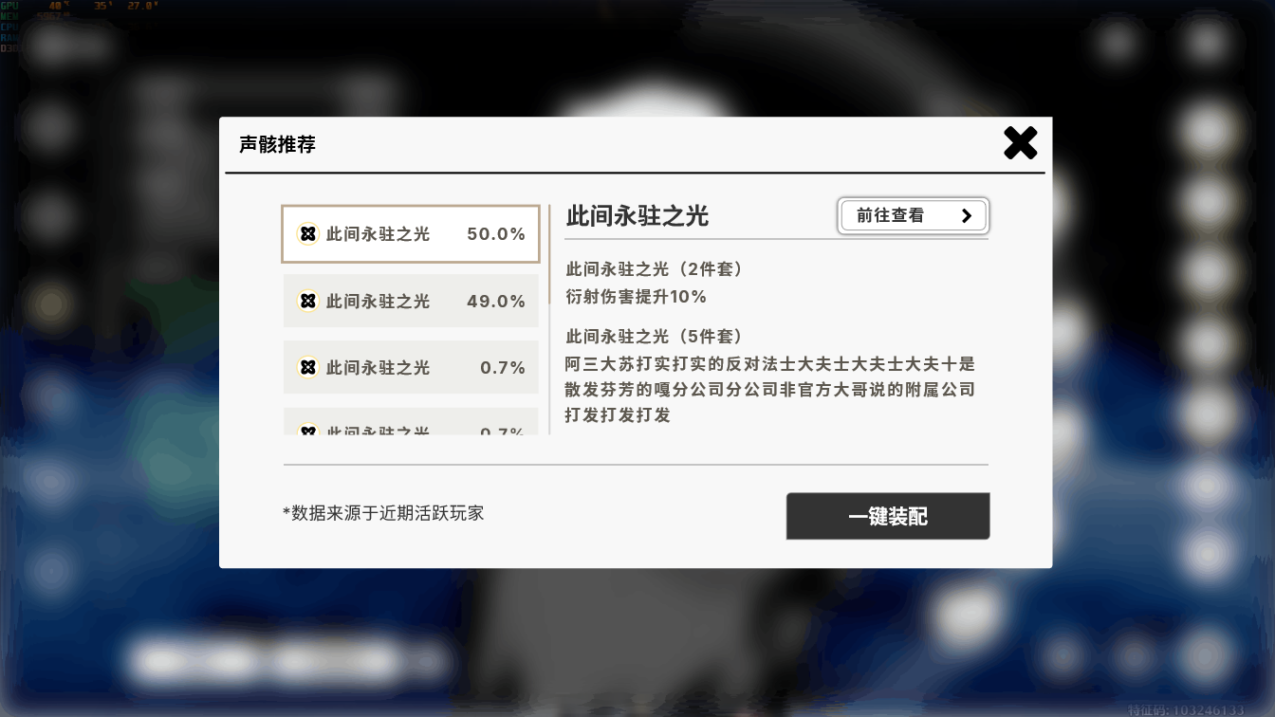

 |  | ①左侧最多显示3.5条推荐
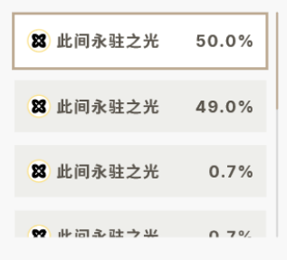

 |  |  | a、超过3.5条的推荐可以通过右侧滚动条下拉、鼠标滚轮下滚、鼠标按住向上滑动查看

 |  |  | b、数据来源为近3个月内活跃过的玩家，给角色装备的声骸套装比例。

 |  |  | c、显示的最低比例为0.5%，小于0.5%的不予显示。

 |  | ②右侧显示当前在左侧选中的套装的套装效果。 |  |  |  |  |  | 读表内容同上
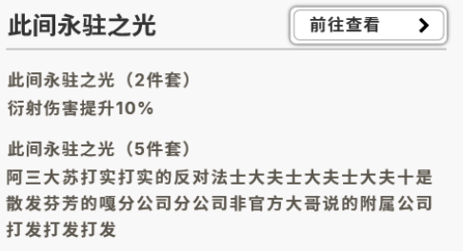

 |  |  | a、每行最多显示23个汉字，超出部分换行显示

 |  |  | b、若行数过多，超出页面大小，则设置为可滚动，滚动逻辑同上。

 |  |  | c、点击前往查看按钮， |  |  |  | 跳转至数据坞-合鸣图鉴界面，该系统在数据坞系统中再介绍。

 |  | ③点击一键装配按钮 |  |  |  | 自动装备选中的套装效果的声骸

 |  |  | a、自动装备的声骸需同时满足以下条件，已拥有，未被其他角色装备。

 |  |  | b、装备优先度为下，从高到低顺序排序。

 |  |  |  | ●总COST（费用），总COST值越大优先级越高，但不能超过总COST上限。

 |  |  |  | ●声骸cost，声骸cost越大的优先级越高，4费＞3费＞1费

 |  |  |  | ●同cost下声骸等级越高的自动装备优先级越高

 |  |  |  |  | 例：44111和33311，根据以上规则，4费声骸优先级大于3费，则选取44111方案。

 |  | ④声骸推荐右上角红点显示规则

 |  |  | a、角色有未装备声骸的空位且玩家背包中存在与声骸推荐符合的声骸

5 | 点击一键卸下按钮， |  | 可以卸下当前角色已装备的所有声骸。

 |  | ①点击按钮后会出现提示，是否卸下当前装配的全部声骸？防止玩家误触。
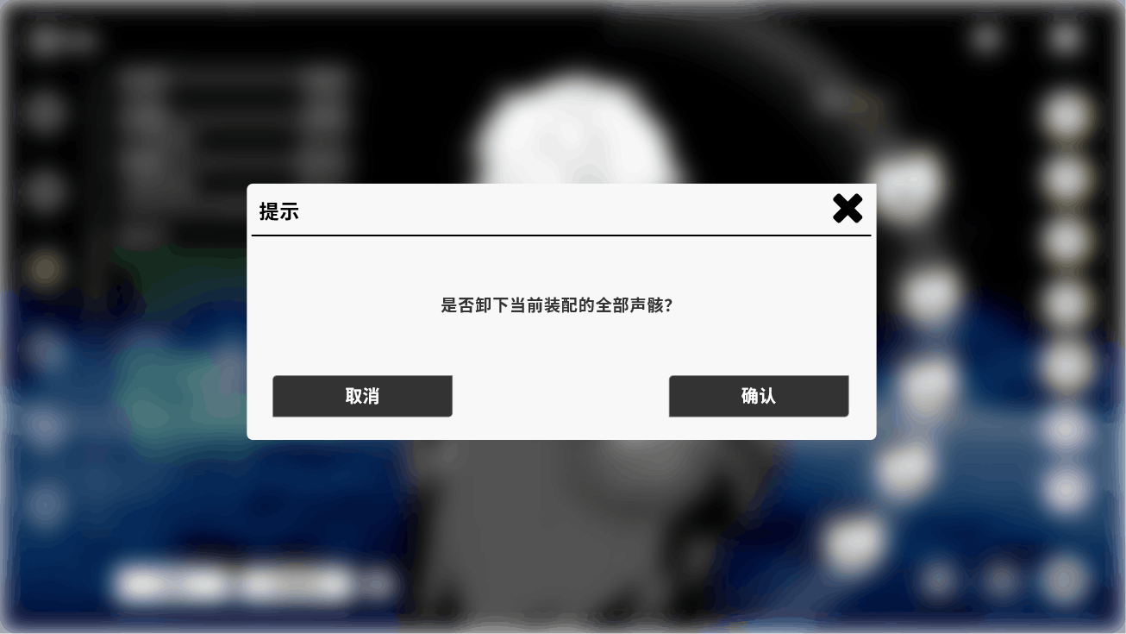

三、角色展示区域说明


1 | 展示所选角色 |  |  |  |  | 读<共鸣者表-共鸣者模型字段>

2 | 中间的葫芦为终端外观 |  |  |  |  | 读<共鸣者表-终端模型字段>

 |  | ①根据角色所属阵营的不同终端外观也不同。

四、已装备声骸展示和角色替换区域
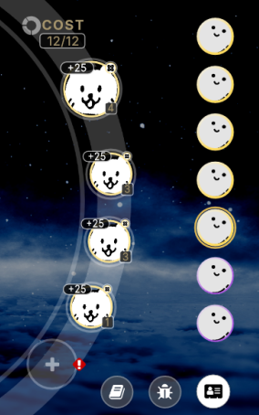

1 | 最上方显示总cost和cost上限。 |  |  |  |  | 总COST上限读<常量配置表-COST上限字段>

2 | 其余位置显示声骸头像。 |  |  |  |  | 读<声骸配置表-声骸头像字段

 |  | ①声骸头像左上角显示该声骸目前的强化等级

 |  | ②右上角显示合鸣效果的图标 |  |  |  | 读<声骸配置表-合鸣效果表-合鸣效果图标字段>

 |  | ③右下角显示该声骸COST |  |  |  | 读<声骸配置表-声骸COST>字段

 |  | ④点击声骸头像可以进入声骸替换界面。具体内容见下方声骸替换界面说明

3 | 首位声骸头像较大

4 | 未装备的声骸空位显示为空白

 |  | ①若背包里有与声骸推荐相符合的声骸，则显示红点提示，同时声骸推荐按钮上也提示红点

 |  | ②点击空白头像位置可以进入声骸替换界面。具体内容见下方声骸替换界面说明

5 | 角色替换区域，如下图所示

 |  | ①会显示已拥有的角色的头像

 |  | ②最多显示7个角色头像 |  |  |  |  | 读<共鸣者表-头像图标字段>

 |  | ③超过7个角色头像则可以滚动显示

 |  | ④可以通过滚轮滚动或者鼠标按住上下滑动滚动

 |  | ⑤默认选中目前正在大世界中操控的自机角色

 |  | ⑥切换角色时不会退出声骸界面

5 | 下方按钮点击，进入声骸预设界面和合鸣图鉴界面

 |  | ①声骸预设界面后续开发

 |  | ②数据坞-合鸣图鉴界面会在数据坞系统中再介绍。

五、声骸装备/替换界面

1 | 进入声骸替换界面方式

 |  | ①在声骸界面点击替换按钮 |  |  |  |  | 进入该界面。

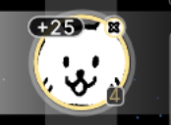
 |  |  | a、进入后默认选中玩家装备的第一个声骸 |  |  |  |  |  | 和声骸列表中对应的声骸


 |  | ②在声骸界面点击玩家已装备的声骸 |  |  |  |  |  | 或未装备声骸的空位 |  | 进入

 |  |  | a、进入后默认选中在上一个界面点击的声骸和声骸列表中对应的声骸

 |  |  | b、点击空位进入声骸替换界面时默认选择未装备声骸的空位，声骸列表默认选中第一个声骸。

2

